资金账单
资金账单（也就是余额的收入支出明细表）

1、个人教练身份进入
收入：课时费收入、推荐返利
支出：提现金额
不允许添加收入支出

2、训练营进入（按课时费结算）
收入：课时费收入、活动收入、推荐返利
支出：平台分成、提现金额、赠课
不允许添加收入，可以添加支出

3、训练营进入（机构）（按营业额或固定金额使用费结算）
收入：学费收入和活动收入、推荐返利
支出：平台分成、营内教练工资、提现金额
不允许添加收入，可以添加支出

4、后台进入
收入：平台的课时费收入、活动收入、推荐返利
支出：提现
不允许添加收入，可以添加支出

数据分析
针对收入支出进行分类统计可用图表表示，例如
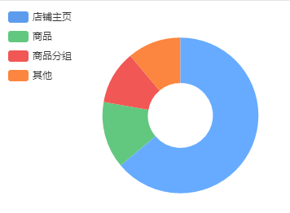

根据本月收入/支出/利润情况可制出一年的折线图
要注意的是计算利润时，支出不包括提现，余额不等于利润
报表只能统计上个月及之前，不统计本月
这个页面可以专门放这些图表，还有浏览量的统计

